Лист2
 |  |  |  |  |  | УТВЕРЖДАЮ
 |  |  |  |  |  | глава администрации
 |  |  |  |  |  | _____________ А.А.Васильев

 |  |  | Паспорт благоустройства
 |  |  | дворовой территории

 |  |  | муниципального образования
 |  |  | Вырицкое городское поселение

 |  |  |  | № | 15
 |  |  |  | дата | .2017

 |  | Адрес территории: |  | Ул. Ушаковская д. № 18, № 19

 |  | Общая площадь: |  | 2136 м2

 |  | Численность населения:
 |  |  |  | от 0 до 7лет | от 7 до 14 лет | старше 14 лет | пенсионеры
 |  | Возрастной состав:

 |  | Количество подъездов:

 |  | Составитель паспорта: |  | Колесник Ю.И. | Кузьмин М.А.

 |  | Представитель заинтересованных лиц:
 |  |  |  |  | (подпись) |  | (дата)
 | Схема территории
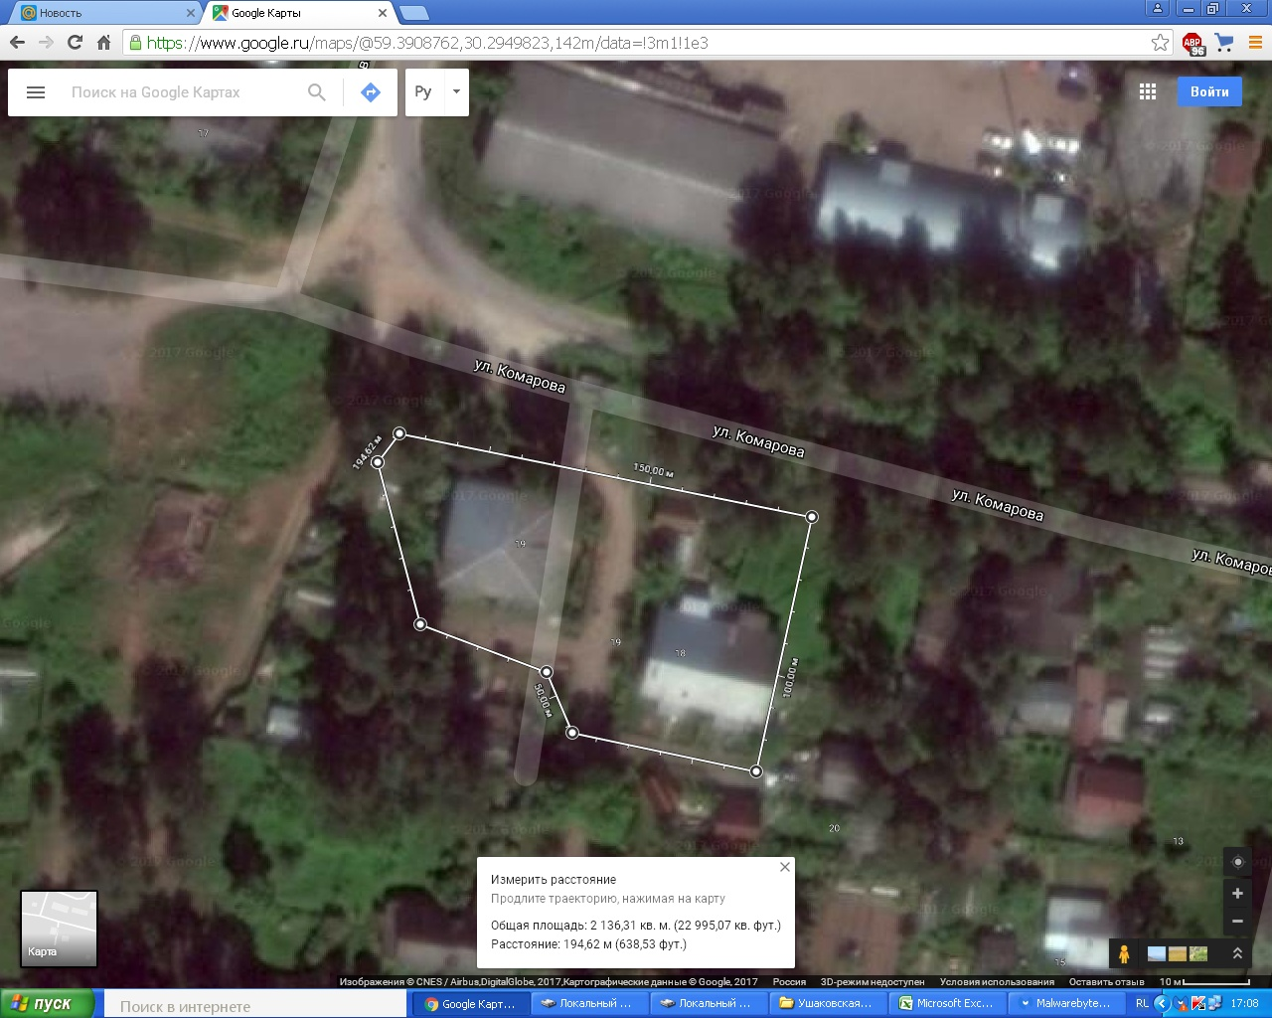

Экспликация: |  |  |  |  | Условные обозначения:

 |  |  |  |  | _______________ | Граница дворовой территории
 |  |  |  |  |  | ул. Комарова

1 | Минимальный перечень видов работ по благоустройству
 | Справочно:
 | Урны | Тип | Нет характеристик | Нет характеристик | Состояние | Нет характеристик | Количество, ед. | Комментарии

№ п/п | Наименование элемента | Характеристика 1 (тип, вид) | Характеристика 2 (тип, вид) | Характеристика 3 (тип, вид) | Характеристика 4 Состояние | Размер, площадь, длина, протяженность | Количество, размер единицы | Комментарии
авто | (выбрать из списка) | (выбрать из списка) | (выбрать из списка) | (выбрать из списка) | (выбрать из списка) | (ввести значение) | (ввести значение) | (свободный ввод)
1 | Освещение | опора железобетонная | накаливания | высота 5-7 метров | установка светодиодных светильников | 5 опор | 10 светильника

Дополнительный перечень видов работ по благоустройству
2 | Озеленение
 | Справочно:
 | Газон | Тип | Нет характеристик | Нет характеристик | Состояние | Площадь, кв. м | Нет характеристик | Комментарии

№ п/п | Наименование элемента | Характеристика 1 (тип, вид, покрытие) | Характеристика 2 (тип2, материал) | Характеристика 3 (тип, вид) | Характеристика 4 Состояние | Размер, площадь, длина, протяженность | Количество, размер единицы | Комментарии
авто | (выбрать из списка) | (выбрать из списка) | (выбрать из списка) | (выбрать из списка) | (выбрать из списка) | (ввести значение) | (ввести значение) | (свободный ввод)
1 | Газон | трава |  |  | удовлетворительное |  | 300м2
2 | дерево сосна | вечнозеленное | д.20 см | 20 метров | требуется снос |  | 8шт
3 | кусты | листопадное не плодовое | д.20м | 20мктров | требуется удаления |  | 3 шт
4

3 | Дорожки и линейные объекты
 | Справочно:
 | Пандус | Покрытие | Нет характеристик | Нет характеристик | Состояние | Размер, м | Перепад высот, м | Комментарии

№ п/п | Наименование элемента | Характеристика 1 (тип, вид, покрытие) | Характеристика 2 (тип,вид, материал) | Характеристика 3 (тип, вид, количество) | Характеристика 4 Состояние | Размер, площадь, длина, протяженность | Количество, размер единицы | Комментарии
авто | (выбрать из списка) | (выбрать из списка) | (выбрать из списка) | (выбрать из списка) | (выбрать из списка) | (ввести значение) | (ввести значение) | (свободный ввод)
1 | тропинка | грунт |  |  | удовлетворительное |  | 20 метров

4 | Плоскостные сооружения
 | Справочно:
 | Велопарковка | Материал | Нет характеристик | Нет характеристик | Состояние | Количество парковочных мест, ед. | Площадь, кв. м | Комментарии

№ п/п | Наименование элемента | Характеристика 1 (тип, вид, покрытие) | Характеристика 2 (тип2, материал) | Характеристика 3 (тип, вид) | Характеристика 4 Состояние | Размер, площадь, длина, протяженность | Количество, размер единицы | Комментарии
авто | (выбрать из списка) | (выбрать из списка) | (выбрать из списка) | (выбрать из списка) | (выбрать из списка) | (ввести значение) | (ввести значение) | (свободный ввод)
1
2
3
4
5

5 | Малые архитектурные формы
 | Справочно:
 | Беседка | Материал | Нет характеристик | Нет характеристик | Состояние | Нет характеристик | Площадь, кв. м | Комментарии

№ п/п | Наименование элемента | Характеристика 1 (тип, вид, покрытие) | Характеристика 2 (тип2, материал) | Характеристика 3 (тип, вид) | Характеристика 4 Состояние | Размер, площадь, длина, протяженность | Количество, размер единицы | Комментарии
авто | (выбрать из списка) | (выбрать из списка) | (выбрать из списка) | (выбрать из списка) | (выбрать из списка) | (ввести значение) | (ввести значение) | (свободный ввод)
1 | мебель для игровых площадок | качели | металл |  | тебует замены |  | 1 шт

6 | Другое
 | Справочно:
 | Люк подземных коммуникаций | Тип люка | Нет характеристик | Нет характеристик | Состояние | Количество, ед. | Нет характеристик | Комментарии

№ п/п | Наименование элемента | Характеристика 1 (тип, вид, покрытие) | Характеристика 2 (тип2, материал) | Характеристика 3 (тип, вид) | Характеристика 4 Состояние | Размер, площадь, длина, протяженность | Количество, размер единицы | Комментарии
авто | (выбрать из списка) | (выбрать из списка) | (выбрать из списка) | (выбрать из списка) | (выбрать из списка) | (ввести значение) | (ввести значение) | (свободный ввод)

7 | Строения, сооружения
 | Справочно:
 | Нежилое некапитальное | Тип | Нет характеристик | Нет характеристик | Состояние | Нет характеристик | Площадь, кв. м | Комментарии

№ п/п | Наименование элемента | Характеристика 1 (тип, вид, покрытие) | Характеристика 2 (тип2, материал) | Характеристика 3 (тип, вид) | Характеристика 4 Состояние | Размер, площадь, длина, протяженность | Количество, размер единицы | Комментарии
авто | (выбрать из списка) | (выбрать из списка) | (выбрать из списка) | (выбрать из списка) | (выбрать из списка) | (ввести значение) | (ввести значение) | (свободный ввод)

 | Ремонт, строительство, реконструкция

№ п/п | Наименование раздела | Наименование элемента | Мероприятие | Единица измерения | Количество | Ориентировочная стоимость за единицу | Цена | Комментарии

